Jaccard-Matrix
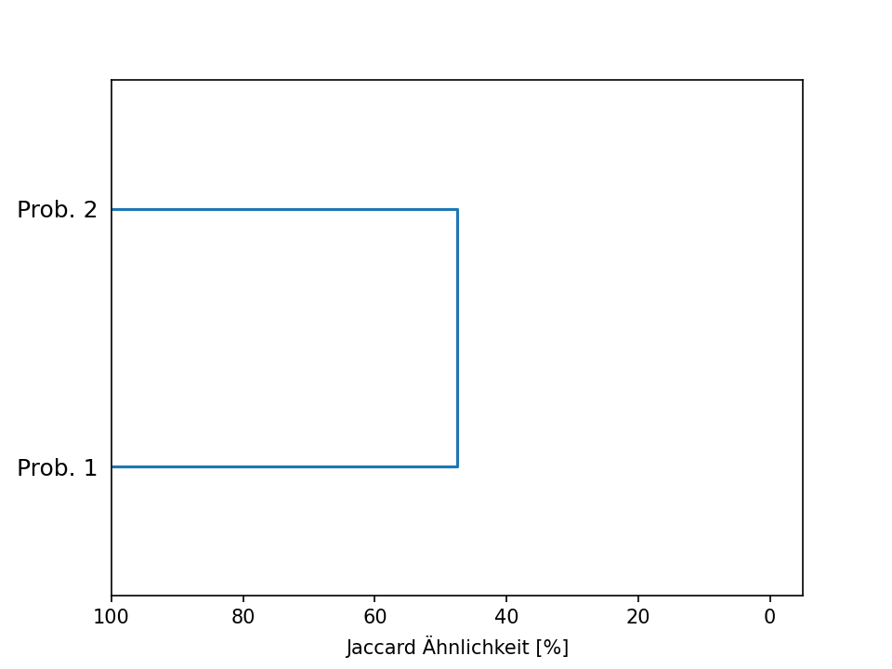
 | 1 | 2
1 | / | 47.5
2 | 47.5 | /

Ruzicka-Matrix
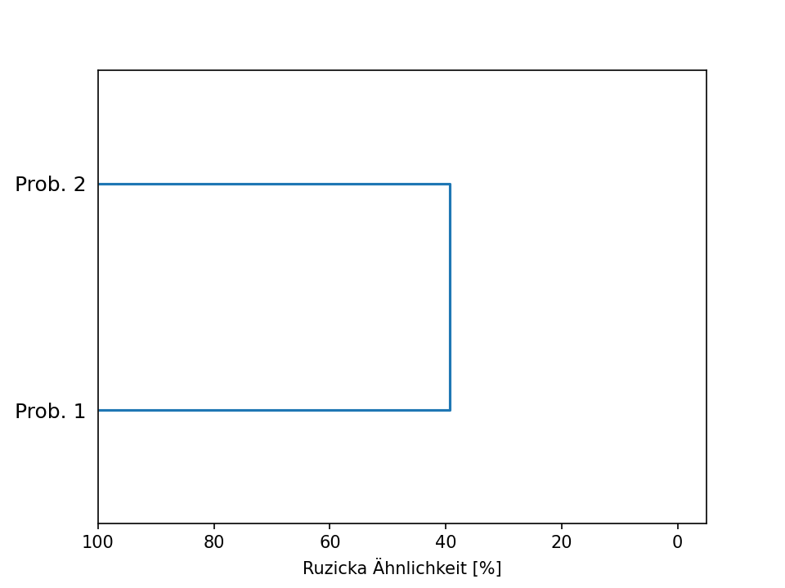
 | 1 | 2
1 | / | 39.29
2 | 39.29 | /

Messung 1 Dominanz-Rang
 | Allgemeine Daten:
0 | Artenzahl: 30
1 | Shannon-Wiener: 2.6807843133923317
2 | Evenness: 0.7881883973702932
3 | Mean Zeigerwert Licht: 6.8-Standardabweichung: 0.9797958971132714Anzahl n: 15
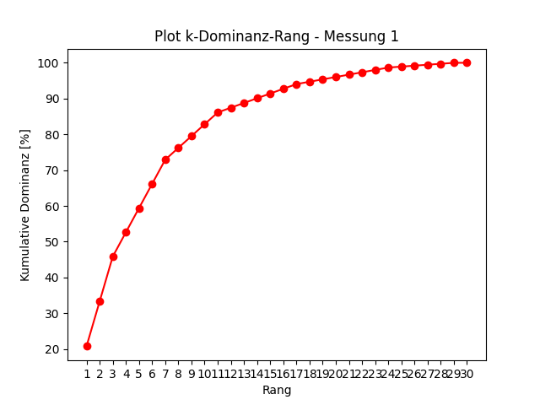
4 | Mean Zeigerwert Temperatur: 5.666666666666667-Standardabweichung: 0.4714045207910317Anzahl n: 9
5 | Mean Zeigerwert Kontinentalitaet: 3.2-Standardabweichung: 0.7483314773547882Anzahl n: 10
6 | Mean Zeigerwert Feuchte: 5.833333333333333-Standardabweichung: 1.2133516482134197Anzahl n: 12
7 | Mean Zeigerwert Reaktion: 6.4-Standardabweichung: 1.2806248474865698Anzahl n: 10
8 | Mean Zeigerwert Stickstoff: 5.416666666666667-Standardabweichung: 1.4976833963009522Anzahl n: 12

 | 1
Moos unbestimmt 1 | 0.20788648738
Trifolium hybridum | 0.12539184953
Agrostis capillaris | 0.12539184953
Persicaria maculosa | 0.067645603036
Dactylis glomerata agg. | 0.067645603036
Gras unbestimmt 1 | 0.067645603036
Galium mollugo agg. | 0.067645603036
Galium verum agg. | 0.032997855139
Lolium perenne | 0.032997855139
Plantago lanceolata | 0.032997855139
Cirsium arvense | 0.032997855139
Stellaria graminea | 0.013199142056
Vicia cracca agg. | 0.013199142056
Achillea millefolium agg. | 0.013199142056
Achillea ptarmica agg. | 0.013199142056
Lotus pedunculatus | 0.013199142056
Prunella vulgaris | 0.013199142056
Heracleum sphondylium | 0.0065995710279
Carex sp. | 0.0065995710279
Ranunculus repens | 0.0065995710279
Phalaris arundinacea | 0.0065995710279
Taraxacum | 0.0065995710279
Trifolium pratense | 0.0065995710279
Rumex sanguineus | 0.0065995710279
Crepis foetida agg. | 0.0026398284112
Anthriscus sylvestris agg. | 0.0026398284112
Crepis biennis | 0.0026398284112
Holcus lanatus | 0.0026398284112
Phleum pratense agg. | 0.0026398284112
Tanacetum vulgare | 0.0001649892757
Glechoma hederacea agg. | 0
Hypochaeris radicata | 0
Arrhenathum elatius | 0
Tripleurospermum inodorum | 0
Daucus carota | 0
Vicia hirsuta | 0
Scorzoneroides autumnalis | 0
Cichorium intybus | 0
Silene dioica | 0
Gras unbestimmt 2 | 0

Messung 2 Dominanz-Rang
 | Allgemeine Daten:
0 | Artenzahl: 29
1 | Shannon-Wiener: 2.5788648299161743
2 | Evenness: 0.7658563310508222
3 | Mean Zeigerwert Licht: 7.071428571428571-Standardabweichung: 1.0996288798814753Anzahl n: 14
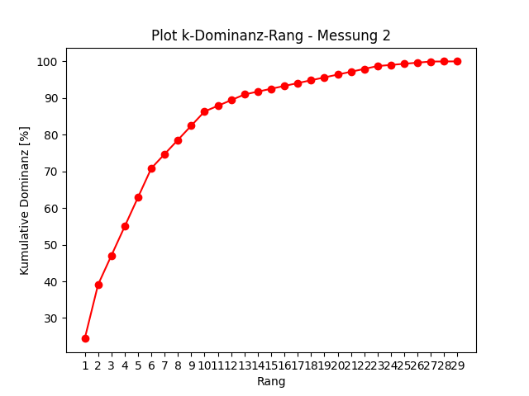
4 | Mean Zeigerwert Temperatur: 5.6-Standardabweichung: 0.4898979485566356Anzahl n: 10
5 | Mean Zeigerwert Kontinentalitaet: 3.5454545454545454-Standardabweichung: 0.9875254992000196Anzahl n: 11
6 | Mean Zeigerwert Feuchte: 5.384615384615385-Standardabweichung: 1.3323467750529825Anzahl n: 13
7 | Mean Zeigerwert Reaktion: 5.9-Standardabweichung: 1.445683229480096Anzahl n: 10
8 | Mean Zeigerwert Stickstoff: 5.0-Standardabweichung: 1.6035674514745464Anzahl n: 14

 | 2
Moos unbestimmt 1 | 0.24390243902
Agrostis capillaris | 0.14711575687
Achillea millefolium agg. | 0.079365079365
Gras unbestimmt 1 | 0.079365079365
Stellaria graminea | 0.079365079365
Gras unbestimmt 2 | 0.079365079365
Dactylis glomerata agg. | 0.038714672861
Holcus lanatus | 0.038714672861
Hypochaeris radicata | 0.038714672861
Arrhenathum elatius | 0.038714672861
Galium verum agg. | 0.015485869144
Crepis foetida agg. | 0.015485869144
Phalaris arundinacea | 0.015485869144
Persicaria maculosa | 0.0077429345722
Scorzoneroides autumnalis | 0.0077429345722
Heracleum sphondylium | 0.0077429345722
Vicia hirsuta | 0.0077429345722
Glechoma hederacea agg. | 0.0077429345722
Rumex sanguineus | 0.0077429345722
Phleum pratense agg. | 0.0077429345722
Cirsium arvense | 0.0077429345722
Crepis biennis | 0.0077429345722
Tripleurospermum inodorum | 0.0077429345722
Achillea ptarmica agg. | 0.0030971738289
Vicia cracca agg. | 0.0030971738289
Silene dioica | 0.0030971738289
Cichorium intybus | 0.0030971738289
Daucus carota | 0.00019357336431
Trifolium pratense | 0.00019357336431
Plantago lanceolata | 0
Trifolium hybridum | 0
Lolium perenne | 0
Galium mollugo agg. | 0
Carex sp. | 0
Anthriscus sylvestris agg. | 0
Lotus pedunculatus | 0
Ranunculus repens | 0
Prunella vulgaris | 0
Taraxacum | 0
Tanacetum vulgare | 0

